상품제안서
주방용 고무장갑 인쇄 | 상품코드: F24997

 |  |  |  |  |  |  | 02-412-0044 | www.easy1.co.kr
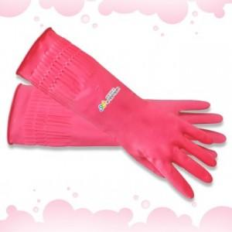

【상세/제작정보】

【인쇄/포장옵션】 | 풀칼라 / 포장불가능

【공급단가】 | 수량 | 100~ | 300~ | 500~ | 1,000~ | 3,000~
*VAT별도 | M사이즈 | 2,100원 | 2,020원 | 1,950원 | 1,870원 | 1,800원
 | L사이즈 | 2,240원 | 2,160원 | 2,080원 | 2,000원 | 1,920원
 | XL사이즈 | 2,380원 | 2,290원 | 2,210원 | 2,120원 | 2,040원

【상품 URL】 | https://easy1.co.kr:443/src/goods_detail.php?gdno=24997

